关系图
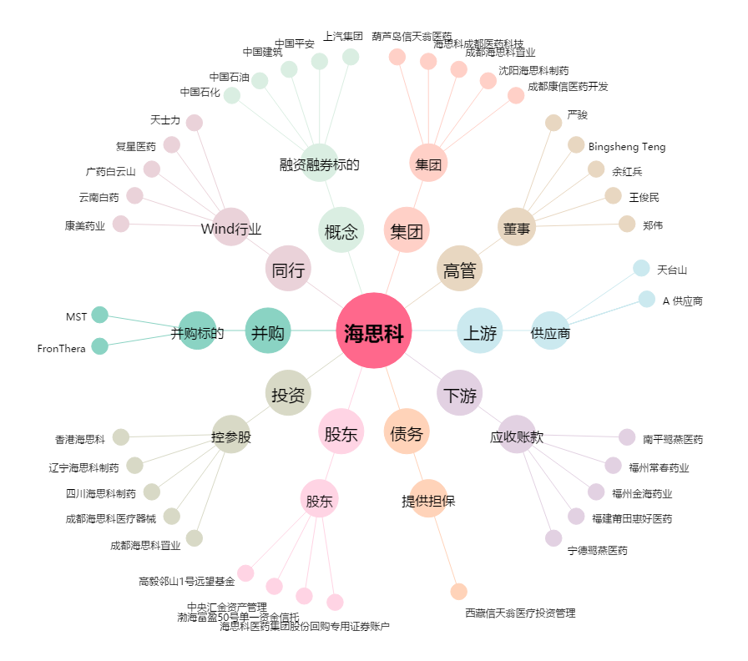
海思科[002653.SZ] - 关系概览图

